市章
平成１８年１１月１５日制定

 | 市 章

卍（まんじ）は、藩政時代に津軽氏の旗印 として用いられた由緒あるものです。 功徳・円満の意味で、吉祥万徳の相を表す といわれ、明治33年６月から旧弘前市の市章 として用いられてきました。

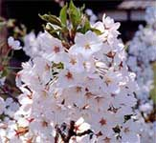

 |  | 市の花 さくら

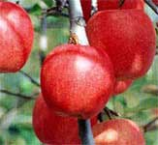

 |  | 市の木 りんご

